4-1(R4)
４．１ 区立小学校児童数

 |  |  |  |  |  |  |  |  |  |  |  |  |  |  |  |  |  |  |  | (各年５月１日現在）

 | 区 分 |  | 総 数 |  |  | １ 学 年 |  |  | ２ 学 年 |  |  | ３ 学 年 |  |  | ４ 学 年 |  |  | ５ 学 年 |  |  | ６ 学 年
 | 年次・ |  | 総数 | 男 | 女 | 総数 | 男 | 女 | 総数 | 男 | 女 | 総数 | 男 | 女 | 総数 | 男 | 女 | 総数 | 男 | 女 | 総数 | 男 | 女
 | 区分
 | 平成 25 | 年 | 2,402 | 1,271 | 1,131 | 410 | 234 | 176 | 353 | 180 | 173 | 371 | 188 | 183 | 431 | 216 | 215 | 414 | 222 | 192 | 423 | 231 | 192
 | 26 |  | 2,463 | 1,305 | 1,158 | 440 | 245 | 195 | 418 | 235 | 183 | 362 | 186 | 176 | 376 | 185 | 191 | 437 | 224 | 213 | 430 | 230 | 200
 | 27 |  | 2,524 | 1,331 | 1,193 | 457 | 242 | 215 | 451 | 253 | 198 | 425 | 233 | 192 | 369 | 192 | 177 | 381 | 186 | 195 | 441 | 225 | 216
 | 28 |  | 2,574 | 1,341 | 1,233 | 486 | 243 | 243 | 451 | 234 | 217 | 451 | 251 | 200 | 430 | 238 | 192 | 365 | 182 | 183 | 391 | 193 | 198
 | 29 |  | 2,673 | 1,410 | 1,263 | 463 | 253 | 210 | 491 | 244 | 247 | 452 | 235 | 217 | 460 | 255 | 205 | 433 | 241 | 192 | 374 | 182 | 192
 | 30 |  | 2,805 | 1,501 | 1,304 | 463 | 243 | 220 | 471 | 258 | 213 | 495 | 249 | 246 | 461 | 241 | 220 | 473 | 263 | 210 | 442 | 247 | 195
 | 元 | 年 | 2,957 | 1,549 | 1,408 | 564 | 285 | 279 | 469 | 247 | 222 | 474 | 257 | 217 | 496 | 252 | 244 | 482 | 246 | 236 | 472 | 262 | 210
 | 2 |  | 3,087 | 1,630 | 1,457 | 547 | 312 | 235 | 558 | 282 | 276 | 484 | 256 | 228 | 492 | 265 | 227 | 508 | 258 | 250 | 498 | 257 | 241
 | 3 |  | 3,219 | 1,732 | 1,487 | 611 | 339 | 272 | 549 | 312 | 237 | 564 | 283 | 281 | 480 | 257 | 223 | 498 | 273 | 225 | 517 | 268 | 249
 | 4 |  | 3,245 | 1,746 | 1,499 | 542 | 284 | 258 | 604 | 332 | 272 | 549 | 312 | 237 | 564 | 283 | 281 | 474 | 252 | 222 | 512 | 283 | 229
 | 麹町 | 小学校 | 573 | 320 | 253 | 84 | 49 | 35 | 107 | 63 | 44 | 98 | 51 | 47 | 108 | 58 | 50 | 84 | 44 | 40 | 92 | 55 | 37
 | 九段 | 〃 | 500 | 262 | 238 | 75 | 42 | 33 | 90 | 48 | 42 | 87 | 54 | 33 | 88 | 41 | 47 | 69 | 32 | 37 | 91 | 45 | 46
 | 番町 | 〃 | 426 | 254 | 172 | 79 | 46 | 33 | 62 | 35 | 27 | 77 | 52 | 25 | 67 | 35 | 32 | 69 | 44 | 25 | 72 | 42 | 30
 | 富士見 | 〃 | 491 | 257 | 234 | 73 | 36 | 37 | 99 | 56 | 43 | 85 | 43 | 42 | 85 | 39 | 46 | 81 | 42 | 39 | 68 | 41 | 27
 | お茶の水 | 〃 | 304 | 146 | 158 | 58 | 24 | 34 | 59 | 30 | 29 | 47 | 22 | 25 | 50 | 21 | 29 | 36 | 22 | 14 | 54 | 27 | 27
 | 千代田 | 〃 | 338 | 181 | 157 | 54 | 31 | 23 | 65 | 34 | 31 | 58 | 33 | 25 | 63 | 34 | 29 | 49 | 23 | 26 | 49 | 26 | 23
 | 昌平 | 〃 | 254 | 132 | 122 | 45 | 25 | 20 | 54 | 26 | 28 | 33 | 16 | 17 | 48 | 25 | 23 | 33 | 17 | 16 | 41 | 23 | 18
 | 和泉 | 〃 | 359 | 194 | 165 | 74 | 31 | 43 | 68 | 40 | 28 | 64 | 41 | 23 | 55 | 30 | 25 | 53 | 28 | 25 | 45 | 24 | 21

資料：学校基本調査報告 |  |  |  |  |  |  |  |  |  |  |  |  |  |  |  |  | （注）特別支援学級児童数を含む

平成25年 | 2402
平成26年 | 2463
平成27年 | 2524
平成28年 | 2574
平成29年 | 2673
平成30年 | 2805
令和元年 | 2957
令和2年 | 3087
令和3年 | 3219
令和4年 | 3245

4-5(R4)
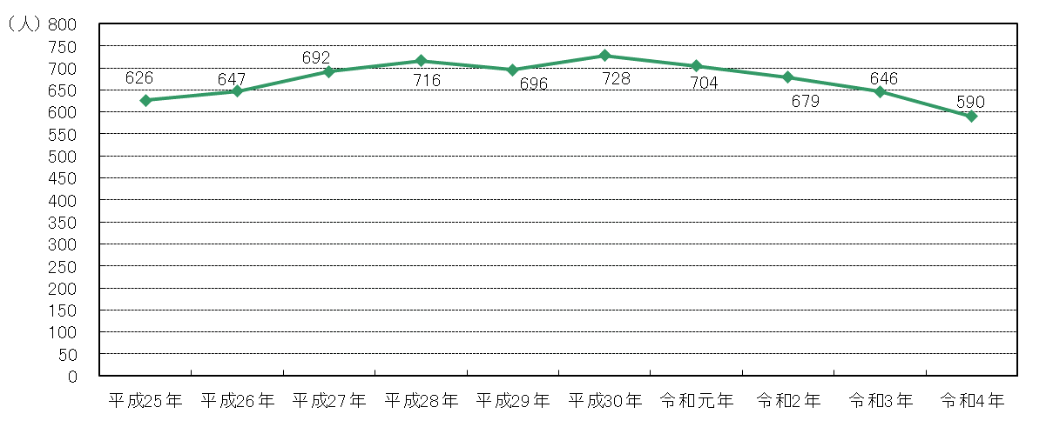
４．５ 区立幼稚園園児数

 |  |  |  |  |  |  |  |  |  |  |  | (各年５月１日現在）

 | 区 分 |  | 総 数 |  |  | ３ 歳 児 |  |  | ４ 歳 児 |  |  | ５ 歳 児
 | 年次・区分 |  | 総 数 | 男 | 女 | 総 数 | 男 | 女 | 総 数 | 男 | 女 | 総 数 | 男 | 女
 | 平成 25 | 年 | 626 | 365 | 261 | 200 | 112 | 88 | 216 | 129 | 87 | 210 | 124 | 86
 | 26 |  | 647 | 365 | 282 | 226 | 126 | 100 | 209 | 111 | 98 | 212 | 128 | 84
 | 27 |  | 692 | 370 | 322 | 238 | 125 | 113 | 233 | 125 | 108 | 221 | 120 | 101
 | 28 |  | 716 | 358 | 358 | 251 | 128 | 123 | 229 | 110 | 119 | 236 | 120 | 116
 | 29 |  | 696 | 358 | 338 | 231 | 122 | 109 | 243 | 131 | 112 | 222 | 105 | 117
 | 30 |  | 728 | 371 | 357 | 242 | 117 | 125 | 240 | 127 | 113 | 246 | 127 | 119
 | 元 | 年 | 704 | 351 | 353 | 219 | 110 | 109 | 242 | 117 | 125 | 243 | 124 | 119
 | 2 |  | 679 | 329 | 350 | 220 | 104 | 116 | 216 | 111 | 105 | 243 | 114 | 129
 | 3 |  | 646 | 333 | 313 | 198 | 103 | 95 | 220 | 108 | 112 | 228 | 122 | 106
 | 4 |  | 590 | 292 | 298 | 185 | 91 | 94 | 182 | 93 | 89 | 223 | 108 | 115
 | 麹 町 | 幼稚園 | 81 | 32 | 49 | 31 | 12 | 19 | 19 | 10 | 9 | 31 | 10 | 21
 | 九 段 | 〃 | 61 | 32 | 29 | 13 | 7 | 6 | 24 | 13 | 11 | 24 | 12 | 12
 | 番 町 | 〃 | 58 | 31 | 27 | 17 | 12 | 5 | 20 | 10 | 10 | 21 | 9 | 12
 | お茶の水 | 〃 | 31 | 12 | 19 | 6 | 2 | 4 | 9 | 4 | 5 | 16 | 6 | 10
 | 千 代 田 | 〃 | 64 | 22 | 42 | 24 | 8 | 16 | 15 | 6 | 9 | 25 | 8 | 17
 | 昌 平 | 〃 | 53 | 31 | 22 | 14 | 13 | 1 | 17 | 4 | 13 | 22 | 14 | 8
 | いずみ | こども園 | 95 | 54 | 41 | 30 | 13 | 17 | 31 | 17 | 14 | 34 | 24 | 10
 | ふじみ | 〃 | 147 | 78 | 69 | 50 | 24 | 26 | 47 | 29 | 18 | 50 | 25 | 25

資料：学校基本調査報告 |  |  |  |  |  |  |  |  |  | （注）こども園は幼稚園部分（３～５歳児）のみ計上
 |  |  |  |  |  |  |  |  |  | （注）全体については「５．13 区立こども園」を参照

4-7(R4)
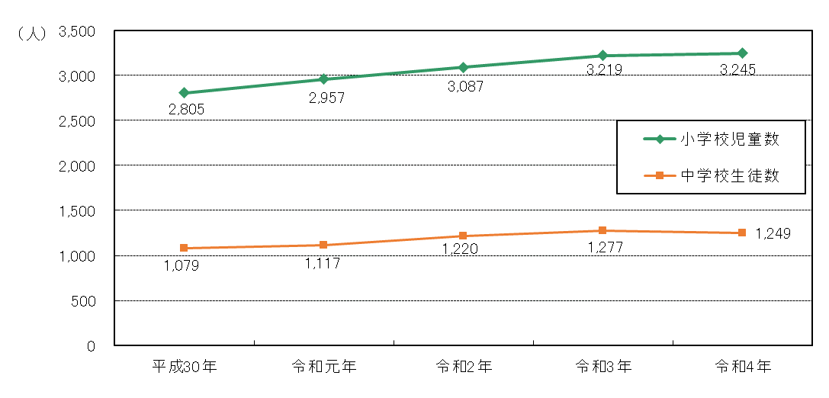
４．７ 区立学校数・児童数及び生徒数

 |  |  |  |  |  | (各年５月１日現在）

 | 区 分 |  | 小 学 校 |  | 中学校及び中等教育学校（前期課程）
 | 年 次 |  | 学 校 数 | 児 童 数 | 学 校 数 | 生 徒 数

 | 平成 30 | 年 | 8 | 2,805 | 3 | 1,079
 | 元 | 年 | 8 | 2,957 | 3 | 1,117
 | 2 |  | 8 | 3,087 | 3 | 1,220
 | 3 |  | 8 | 3,219 | 3 | 1,277
 | 4 |  | 8 | 3,245 | 3 | 1,249

資料：学校基本調査報告 |  |  |  |  |  | （注）特別支援学級児童・生徒数を含む

